Hitungan
No | Soal | A | B | C | D | E
1. | Bilangan desimal 125 apabila dikonversikan menjadi bilangan biner menjadi: | 1011001 | 1101001 | 1101101 | 1111101 | 1100101
2. | Bilangan biner 1101110 apabila dikonversikan menjadi bilangan desimal menjadi: | 110 | 70 | 55 | 115 | 125
3. | 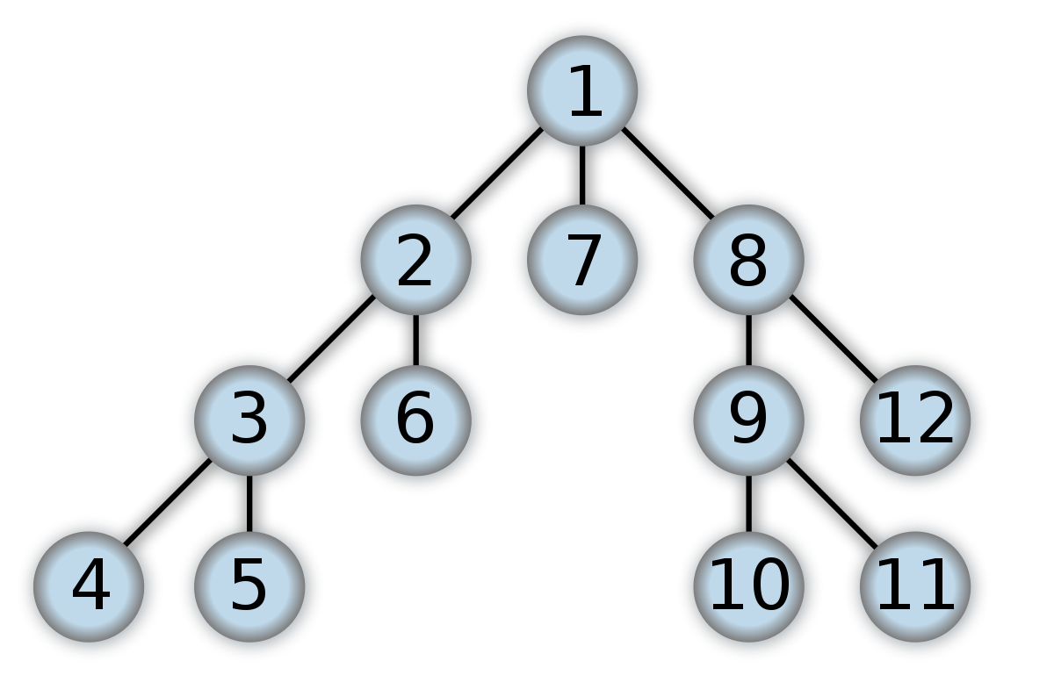

 | Jika menggunakan DFS, berapa node yang dilewati untuk mencapai 12 ? | 11 | 10 | 8 | 12 | 5
4. | 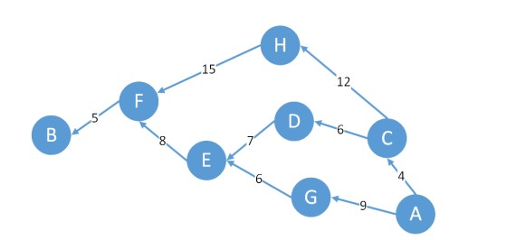 | 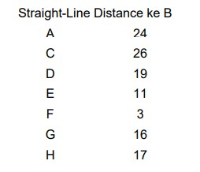
 | Dari gambar diatas, hitunglah path cost dari titik H ke titik D yang melalui titik F! | 31 | 29 | 30 | 28 | 32 | Path = {H, F, E, D}, Path Cost = 15 + 8 + 7 = 30
5. | Dari gambar diatas, hitunglah path cost dari titik A ke titik B dengan menggunakan metode A* Search! | 27 | 31 | 29 | 28 | 30 | f(n) = g(n) + h(n), Path = {A, G, E, F, B} -> A ke G = 9 +16 = 25 lebih kecil dari A ke C (30), G ke E = 6 + 11 = 17, E ke F = 8 + 3 = 11 lebih kecil dari E ke D (26), F ke B = 5 + 0 = 5, Path Cost = 9 + 6 + 8 + 5 = 28
6. | Ubah Bilangan desimal 59 menjadi bentuk bilangan Binner | 110111 | 111011 | 101111 | 111001 |  | 59 : 2 = 29 sisa 1, 29 : 2 = 14 sisa 1, 14 : 2 = 7 sisa 0, 7 : 2 = 3 sisa 1, 3 : 2 = 1 sisa 1, 1 : 1 = 1 sisa 1
7. | 110011 Ubah menjadi bilangan Desimal | 61 | 59 | 51 | 53 | 63 | 110011 = ( 1 x 25 ) + ( 1 x 24 ) + ( 0 x 23 ) + ( 0 x 22 ) + ( 1 x 21 ) + ( 1 x 20 ) = 32 + 16 + 0 + 0 + 2 + 1 = 51
8. | 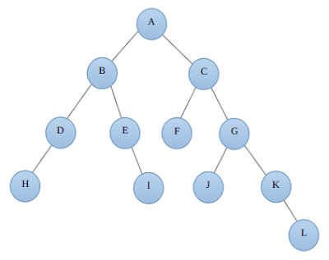 Jika menggunakan DFS, bagaimana urutan penelusuran yang benar? | A-B-D-H-E-I-F-C-G-J-K-L | A-B-D-H-E-I-C-G-F-J-K-L | A-B-D-H-E-I-C-F-G-J-K-L | A-B-C-D-E-F-G-H-I-J-K-L | A-B-D-H-C-F-E-I-G-J-K-L
9. | 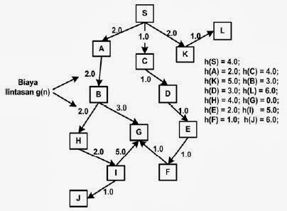 Apabila diberikan kondisi tree seperti gambar di bawah, dimana biaya lintasan (path), dan nilai prediksi/estimasi sudah diberikan, maka lakukan ekspansi node menggunakan Greedy Best First Search | jumlah ekspansi node sebanyak 10 kali, dan path yang dilalui S-C-D-E-F-G. | jumlah ekspansi node sebanyak 4 kali, dan path yang dilalui S-A-B-G. | jumlah ekspansi node sebanyak 7 kali, dan path yang dilalui S-C-D-E-F-G. | jumlah ekspansi node sebanyak 6 kali, dan path yang dilalui S-K-L-A. | jumlah ekspansi node sebanyak 9 kali, dan path yang dilalui S-A-B-H-I-J.
10. | Bilangan desimal 80 apabila dikonversikan menjadi bilangan biner menjadi: | 1011001 | 10111 | 1010000 | 1011010 | 101110

